1GD-FR-0020
 |  |  |  |  |  |  | PROCESO DE GESTIÓN DOCUMENTAL |  |  |  |  |  |  |  |  | POLICÍA NACIONAL
Código:1GD-FR-0020
Fecha: 04/07/2018 |  |  |  |  |  |  | DIAGNÓSTICO INTEGRAL PARA LOS ARCHIVOS DE LA POLICÍA NACIONAL
Versión: 0

CIUDAD: Cali , Valle del Cauca |  |  |  |  |  |  |  |  |  | FECHA ELABORACIÓN DEL DIAGNÓSTICO |  |  |  |  |  |  | 10 |  | JULIO |  |  | 2021
RESPONSABLE DEL DILIGENCIAMIENTO: Intendente CARLOS ANDRES HINESTROZA ANGULO
A. IDENTIFICACIÓN
CÓDIGO Y NOMBRE DE LA UNIDAD: (3) DEPARTAMENTO DE POLICIA VALLE
FECHA DE CREACIÓN DE LA UNIDAD: 13 DE FEBRERO DE 1936 |  |  |  |  |  |  |  |  |  | ACTO ADMINISTRATIVO DE CREACIÓN DE LA UNIDAD: DECRETO 262
DIRECCIÓN DE LA UNIDAD: CALLE 47 No 28-76 Barrio Santa Isabel - Palmira |  |  |  |  |  |  |  |  |  | ACTO ADMINISTRATIVO VIGENTE DE LA UNIDAD: RESOLUCIÓN No. 05153 DEL 31/12/2013 “Por la cual se define la estructura orgánica interna y se determinan las funciones del Departamento de Policía Valle”
CORREO ELECTRÓNICO DE LA UNIDAD: DEVAL.COMAN@POLICIA.GOV.CO |  |  |  |  |  |  |  |  |  | TELÉFONO:2688030 |  |  |  |  |  |  |  | IP: 53005
A.1 DIRECTOR, COMANDANTE O JEFE DE LA UNIDAD:
NOMBRE: |  |  | JORGE ANTONIO URQUIJO SANDOVAL
GRADO: |  |  | CORONEL
CARGO: |  |  | COMANDANTE DEPARTAMENTO POLICIA VALLE
TIEMPO EN EL CARGO: |  |  |  | 6 meses 11 dias
A.2 ADMINISTRACIÓN DEL ARCHIVO
Jefe Grupo de Gestión Documental
NOMBRES Y APELLIDOS: CARLOS ANDRES HINESTROZA ANGULO |  |  |  |  |  |  |  |  |  | CAPACITACIÓN O CURSOS EN GESTIÓN DOCUMENTAL Y ARCHIVÍSTICA
GRADO: INTENDENTE |  |  |  |  |  |  |  |  |  | 1 | CURSO ACTUALIZACION GESTION DOCUMENTAL LEY 594
CARGO: JEFE GRUPO GESTION DOCUMENTAL DEVAL |  |  |  |  |  |  |  |  |  | 2 | CURSO LEGISLACION DOCUMENTAL EN EL ENTORNO LABORAL
TIEMPO EN EL PROCESO DE GESTIÓN DOCUMENTAL (Años, Meses, Días): 3 AÑOS 10 MESES 13 DIAS |  |  |  |  |  |  |  |  |  | 3 | CURSO ORGANIZACION DOCUMENTAL EN EL ENTORNO LABORAL
TIEMPO EN LA INSTITUCIÓN (Años, Meses, Días): 19 AÑOS 9 MESES 8 DIAS |  |  |  |  |  |  |  |  |  | 4 | CURSO ADMINISTRACION DOCUMENTAL EN EL ENTORNO LABORAL
CORREO INSTITUCIONAL: carlos.hinestroza5481@correo.policia.gov.co |  |  |  |  |  |  |  |  |  | 5 | SEMINARIO TALLER DEL SISTEMA NACIONAL DE ARCHIVOS BALANCE Y PERSPECTIVAS
No. CELULAR: 3183580170 |  |  |  |  |  |  |  |  |  | 6 | DIPLOMADO DE GESTION DOCUMENTAL
No IP DE LA OFICINA Y/O GRUPO: NO APLICA |  |  |  |  |  |  |  |  |  | 7
CONDICIÓN MÉDICO LABORAL: NO APTO |  |  |  |  |  |  |  |  |  | 8
Funciones del Jefe Grupo de Gestión Documental
1 | SUPERVISAR EL TRÁMITE EN LAS VENTANILLAS ÚNICAS DE LA DOCUMENTACIÓN OFICIAL A TRAVÉS DE MECANISMOS PARA QUE SE GARANTICE EL MANEJO EXPEDITO Y CONTROLADO DE LA CORRESPONDENCIA.
2 | VERIFICAR EL CUMPLIMIENTO A LOS LINEAMIENTOS DEL PROCESO DE GESTIÓN DOCUMENTAL, RESPECTO AL CONTROL DE REGISTROS PARA QUE SE EJECUTEN LAS DIRECTRICES Y REGULACIONES DE LOS ENTES COMPETENTES.
3 | SUPERVISAR LA EJECUCIÓN DEL PROCEDIMIENTO ARCHIVO CENTRAL CON EL FIN DE GARANTIZAR LA DISPONIBILIDAD E INTEGRIDAD DE LOS ACTIVOS DE INFORMACIÓN PARA LA CONSULTA.
4 | PROYECTAR LAS MODIFICACIONES O ACTUALIZACIONES DE LAS TABLAS DE RETENCIÓN DOCUMENTAL CUANDO SE REQUIERA, PARA EL TRÁMITE RESPECTIVO ANTE EL COMITÉ DE ARCHIVO DE LA UNIDAD.
5
6
7
Responsable Archivo Central
NOMBRES Y APELLIDOS: LUIS EDUARDO B EDOYA HURTADO |  |  |  |  |  |  |  |  |  | CAPACITACIÓN O CURSOS EN GESTIÓN DOCUMENTAL Y ARCHIVÍSTICA
GRADO: INTENDENTE |  |  |  |  |  |  |  |  |  | 1 | CURSO LEGISLACION DOCUMENTAL EN EL ENTORNO LABORAL
CARGO: RESPONSABLE ARCHIVO |  |  |  |  |  |  |  |  |  | 2 | DIPLOMADO DE GESTION DOCUMENTAL
TIEMPO EN EL PROCESO DE GESTIÓN DOCUMENTAL |  |  |  |  |  |  |  |  | 2 AÑOS 0 MESES 6 DIAS | 3
TIEMPO EN LA INSTITUCIÓN 16 Años, 8 Meses, 8 Días |  |  |  |  |  |  |  |  |  | 4
CORREO INSTITUCIONAL: eduardo.bedoya@correo.policia.gov.co |  |  |  |  |  |  |  |  |  | 5
No. CELULAR: 3186962420 |  |  |  |  |  |  |  |  |  | 6
No IP DE LA OFICINA Y/O GRUPO: NO APLICA |  |  |  |  |  |  |  |  |  | 7
CONDICIÓN MÉDICO LABORAL: NO APTO |  |  |  |  |  |  |  |  |  | 8
Funciones del Responsable Archivo Central
1 | REVISAR LOS PARÁMETROS ESTABLECIDOS EN GESTIÓN DOCUMENTAL CON EL FIN DE GARANTIZAR LOS NIVELES DE SEGURIDAD Y CONFIDENCIALIDAD DE LA INFORMACIÓN.
2 | LLEVAR EL CONTROL DE LA ENTRADA Y SALIDA DE DOCUMENTOS QUE SE ENCUENTREN BAJO SU RESPONSABILIDAD SIGUIENDO LOS PROCEDIMIENTOS ESTABLECIDOS CON EL FIN DE PREVENIR LA PÉRDIDA DE INFORMACIÓN.
3 | REVISAR LOS CONCEPTOS TÉCNICOS SOBRE GESTIÓN DOCUMENTAL EMITIDOS POR EL GRUPO CON EL FIN DE QUE CUMPLAN CON LAS DIRECTRICES DE LA INSTITUCIÓN Y ESTATAL.
4
5
6
7
TALENTO HUMANO
GRADO | APELLIDOS Y NOMBRES |  |  |  |  | CÉDULA | CARGO ACTUAL | No. De Celular | TIEMPO DE SERVICIO EN LA UNIDAD |  |  | TIEMPO EN EL PROCESO DE GESTIÓN DOCUMENTAL |  |  | NIVEL ACADÉMICO |  |  |  |  | CONDICIÓN MÉDICO LABORAL
 |  |  |  |  |  |  |  |  | Años | Meses | Días | Años | Meses | Días
SI | LUIS FELIPE MELO FRANKY |  |  |  |  | 1113304028 | RESPONSABLE ARCHIVO | 3136309775 | 4 | 9 | 12 | 4 | 9 | 12 | TECNICO |  |  |  |  | NO APTO
SI | CANO BLANDON FREDY LEANDRO |  |  |  |  | 1113625313 | RESPONSABLE ANALISIS DE PREVENCION, CONVIVENCIA Y SEGURIDAD CIUDADANA | 3184723507 | 4 | 5 | 13 | 4 | 4 | 13 | TECNICO |  |  |  |  | NO APTO
PT | GALLEGO PINEDA JULIAN |  |  |  |  | 80070459 | RADICADOR (A) | 3102966769 | 7 | 5 | 27 | 7 | 5 | 27 | TECNICO |  |  |  |  | NO APTO
PT | TERREROS BEDOYA CARLOS ALBERTO |  |  |  |  | 1118283206 | ESTAFETA | 3147301420 | 11 | 0 | 18 | 9 | 5 | 27 | TECNICO |  |  |  |  | NO APTO
PT | VELASCO PALADINES FELIX ALEXANDER |  |  |  |  | 1130587165 | AUXILIAR DE ARCHIVO | 3185541722 | 3 | 8 | 6 | 3 | 8 | 3 | TECNICO |  |  |  |  | NO APTO
PT | NOZA GOMEZ LUIS CARLOS |  |  |  |  | 5596157 | AUXILIAR DE ARCHIVO | 3173784865 | 2 | 5 | 11 | 2 | 6 | 11 | TECNICO |  |  |  |  | NO APTO
PT | MENDEZ RODRIGUEZ GERLEY |  |  |  |  | 14399494 | AUXILIAR DE ARCHIVO | 3014031280 | 15 | 3 | 25 | 4 | 2 | 17 | TECNICO |  |  |  |  | NO APTO
PT | LEIDY PEREZ HINESTROZA |  |  |  |  | 1018374027 | AUXILIAR DE ARCHIVO | 3226033031 | 0 | 8 | 11 | 0 | 7 | 14 | TECNICO |  |  |  |  | APTO
APA09 | FLOR ZUÑIGA ASTRID FABIOLA |  |  |  |  | 34563534 | AUXILIAR DE ARCHIVO | 3046398722 | 3 | 0 | 7 | 2 | 11 | 11 | TECNICO |  |  |  |  | APTO
A.3 NIVEL Y TIPO DE ARCHIVO
NIVEL DE LA UNIDAD |  |  |  |  |  | Asesor |  | Control |  | Operativo |  |  |  | Administrativo |  |  |  |  | Docente
 |  |  |  |  |  |  |  |  |  | X
JURISDICCIÓN |  |  |  |  |  | Dirección |  |  | Oficina Asesora |  |  | Región |  | Metropolitana |  | Departamento |  |  | Escuela de Policía |  |  |  | Centro de Instrucción
 |  |  |  |  |  |  |  |  |  |  |  |  |  |  |  | X
MISIÓN DE LA UNIDAD |  |  |  |  |  | CONTRIBUIR CON LA SATISFACCION DE LAS NECESIDADES DE SEGURIDAD Y TRANQUILIDAD PUBLICAS MEDIANTE UN EFECTIVO SERVICIO FUNDAMENTADO EN PREVENCION CONTROL DE DELITOS Y CONTRAVENCIONES COODYUDANDO A GARANTIZAR LAS CONDICIONES PARA LOS HABITANTES DENTRO DE LA JURISDICCION DE LAS UNIDADES PUEDAN EJERCER SUS DERECHOS Y LIBERTADES PUBLICAS.
...
B1. DATOS GENERALES Y UBICACIÓN DEL DEPÓSITO DE ARCHIVO
B.5 EQUIPOS Y ENSERES
Accesorio |  |  |  |  |  |  |  | Cantidad | Accesorio |  |  |  |  | Cantidad | Accesorio |  |  |  |  |  |  | Cantidad
Cuenta con extintores CO2 (cuantos): |  |  |  |  |  |  |  | 3 | Termohigrómetros |  |  |  |  | 2 | Puestos de Trabajo |  |  |  |  |  |  | 8
Cuenta con extintores Multipropósito(cuantos): |  |  |  |  |  |  |  | 2 | Equipos de Computo |  |  |  |  | 8 | Teléfonos |  |  |  |  |  |  | 0
Cuenta con extractores de aire (cuantos): |  |  |  |  |  |  |  | 2 | Escáneres |  |  |  |  | 2 | Unidades de Conservación (Cajas) |  |  |  |  |  |  | 2467
Cuenta con sensores de movimiento: |  |  |  |  |  |  |  | 0 | Impresoras |  |  |  |  | 1 | Unidades de Conservación (Carpetas) |  |  |  |  |  |  | 20,704
Deshumidificadores |  |  |  |  |  |  |  | 2 | Fotocopiadoras |  |  |  |  | 1 | Equipos de Microfilmación |  |  |  |  |  |  | 0
Otros, cuales?
EVIDENCIA FOTOGRÁFICA
SE DEBERÁ ANEXAR FOTOGRAFÍAS QUE DEN CUANTA DE LAS CONDICIONES TÉCNICAS MÍNIMAS QUE PRESENTA LA ESTRUCTURA DEL ARCHIVO, EQUIPAMIENTO Y MOBILIARIO, ESTANTERÍA, SEÑALÉTICA Y SEGURIDAD, LAS ÁREAS COLINDANTES Y EL ESTADO DE LA INFORMACIÓN ADMINISTRADA POR LA UNIDAD
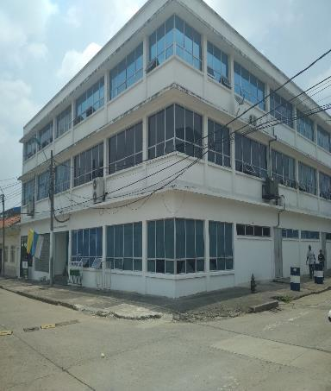
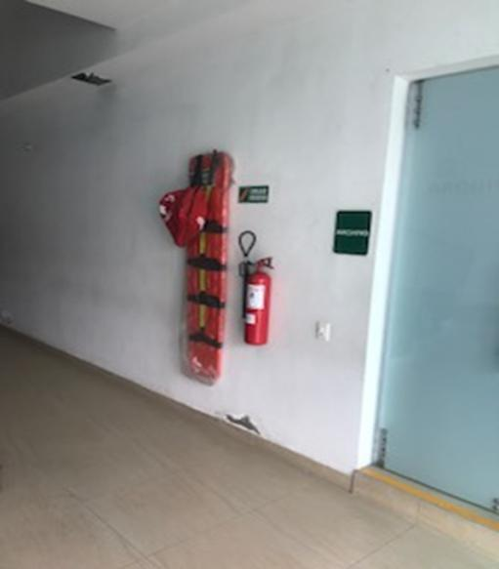
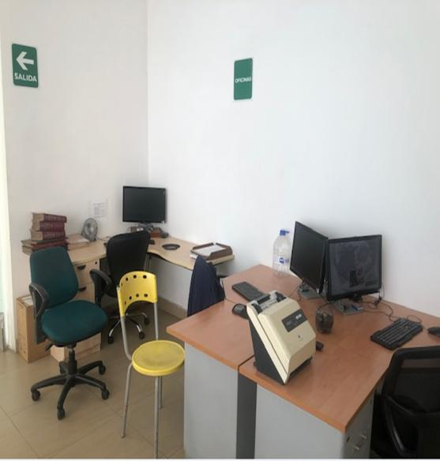
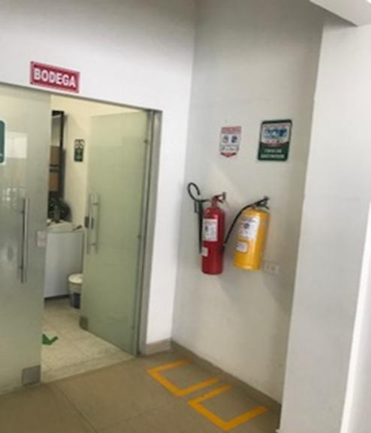
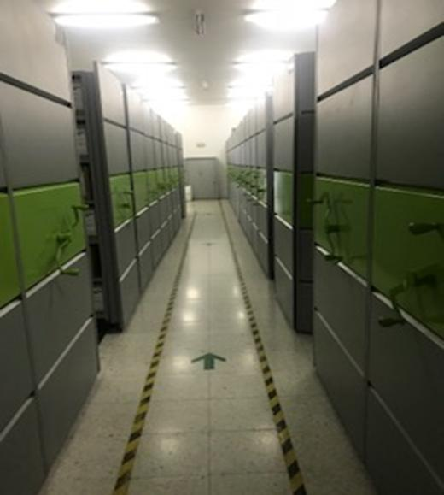
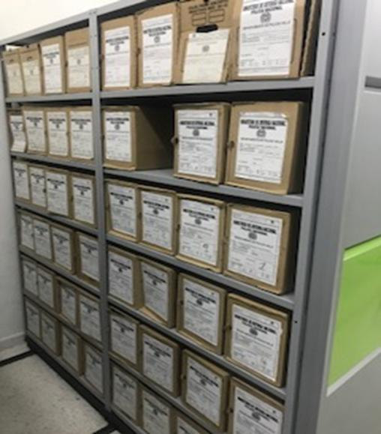
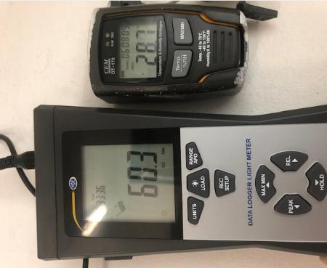
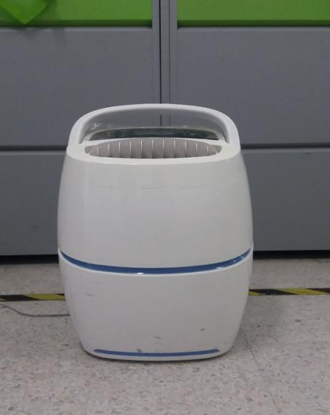

C. CARACTERÍSTICAS DE LA DOCUMENTACIÓN
IDENTIFICACIÓN DEL FONDO ACUMULDADO O DOCUMENTAL
UNIDAD POLICIAL |  |  |  |  |  |  | DEVAL |  |  |  | DEPENDENCIA PRODUCTORA: |  |  |  | GESTION DOCUMENTAL
ACERVO DOCUMENTAL
Fechas Extremas Acervo Documental |  |  |  |  |  | Cantidades de Unidades de Conservación Cajas |  | Cantidad Soporte Documental
Fecha Inicial |  | 1 | 1 | 2019 |  | 3 |  | Archivo de Gestión | Papel (carpetas) | Análogo | Digital | Planos | Libros | Videos | Fotografías |  | Cintas |  | Microfilmes |  | Magnéticos y ópticos |  | Pergaminos
fecha final |  | 22 | 12 | 2020 |  |  |  |  | 25 | NO APLICA | NO APLICA | NO APLICA | NO APLICA | NO APLICA | NO APLICA |  | NO APLICA |  | NO APLICA |  | NO APLICA |  | NO APLICA
Fecha Inicial |  | 20 | 9 | 1961 |  | 2467 |  | Archivo Central | Papel (carpetas) | Análogo | Digital | Planos | Libros | Videos | Fotografías |  | Cintas |  | Microfilmes |  | Magnéticos y ópticos |  | Pergaminos
fecha final |  | 30 | 12 | 2018 |  |  |  |  | 20,907 | NO APLICA | NO APLICA | NO APLICA | 2448 | NO APLICA | NO APLICA |  | NO APLICA |  | NO APLICA |  | NO APLICA |  | NO APLICA
Fecha Inicial |  | dia: | mes: | año: |  | NO APLICA |  | Archivo Intermedio | Papel (carpetas) | Análogo | Digital | Planos | Libros | Videos | Fotografías |  | Cintas |  | Microfilmes |  | Magnéticos y ópticos |  | Pergaminos
...
AFECTACIÓN QUÍMICA, BIOLÓGICA Y FÍSICA
2002 |  | Archivo Central |  |  | X |  | POR CARECER DE VALORES SECUNDARIOS |  |  | 105 DEL 09/08/2015 | X
2003 |  | Archivo Central |  |  | X |  | POR CARECER DE VALORES SECUNDARIOS |  |  | 105 DEL 09/08/2015 | X
2004 |  | Archivo Central |  |  | X |  | POR CARECER DE VALORES SECUNDARIOS |  |  | 105 DEL 09/08/2015 | X
2005 |  | Archivo Central |  |  | X |  | POR CARECER DE VALORES SECUNDARIOS |  |  | 105 DEL 09/08/2015 | X
2006 |  | Archivo Central |  |  | X |  | POR CARECER DE VALORES SECUNDARIOS |  |  | 105 DEL 09/08/2015 | X
2007 |  | Archivo Central |  |  | X |  | POR CARECER DE VALORES SECUNDARIOS |  |  | 105 DEL 09/08/2015 | X
2008 |  | Archivo Central |  |  | X |  | POR CARECER DE VALORES SECUNDARIOS |  |  | 105 DEL 09/08/2015 | X

EVIDENCIA FOTOGRÁFICA
SE DEBERÁ ANEXAR FOTOGRAFÍAS QUE DEN CUANTA DE LA ELIMINACIÓN DOCUMENTAL REALIZADA
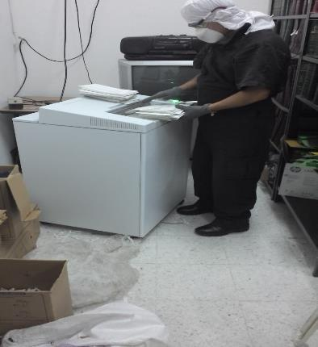
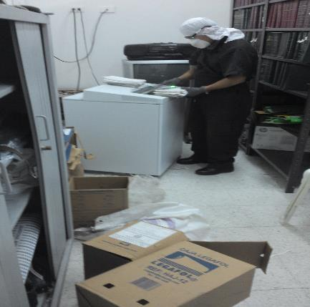

PÉRDIDA DE INFORMACIÓN
Vigencia |  | Clase de Archivo |  |  | Se ha presentado pérdida de información
 |  | Elija la opción correspondiente, de acuerdo al archivo que se encuentre administrando |  |  | SI | NO | Causa
...
2015 |  | ARCHIVO DE GESTION |  |  | X |  | FALTA CONTROLES SOBRE LAS CONSULTAS REALIZADAS A LOS ARCHIVOS DE GESTION
2016 |  | ARCHIVO DE GESTION |  |  | X |  | FALTA CONTROLES SOBRE LAS CONSULTAS REALIZADAS A LOS ARCHIVOS DE GESTION
2016 |  | Archivo de Gestión |  |  | X |  | FALTA CONTROLES SOBRE LAS CONSULTAS REALIZADAS A LOS ARCHIVOS DE GESTION

EVIDENCIA FOTOGRÁFICA
SE DEBERÁ ANEXAR FOTOGRAFÍAS QUE DEN CUANTA DE LA PÉRDIDA DE INFORMACIÓN SUFRIDA EN LA UNIDAD
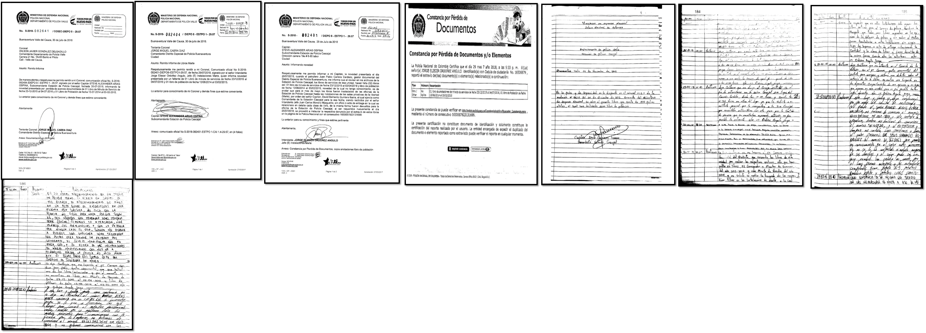 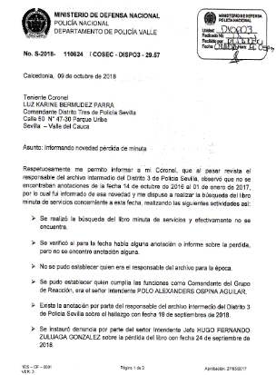 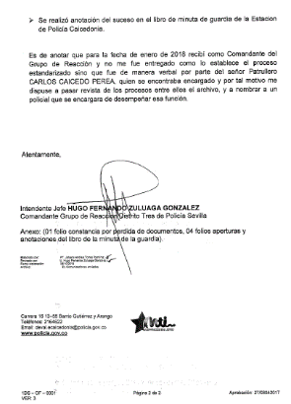 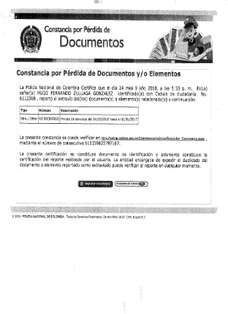 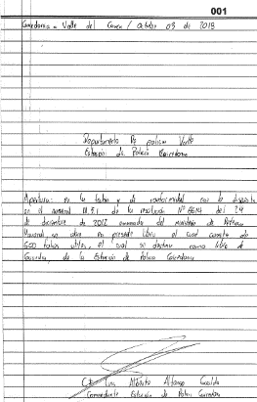 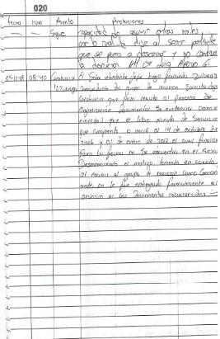 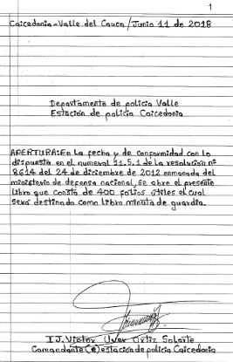 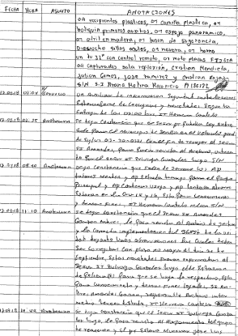 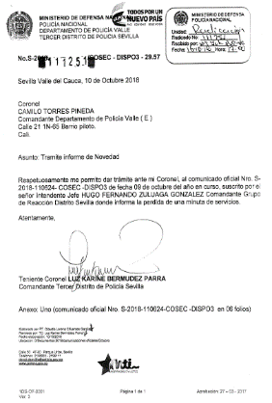
...
B. Inspección y mantenimiento de sistemas de almacenamiento e instalaciones físicas
C. Saneamiento ambiental: desinfección, desratización y desinsectación
D. Monitoreo y control de condiciones ambientales
E. Almacenamiento y re-almacenamiento
F. Prevención de emergencias y atención de desastres.
PLAN DE CONSERVACIÓN PREVENTIVA
Programa
A. Preservación digitla a largo plazo
EVIDENCIA FOTOGRÁFICA
SE DEBERÁ ANEXAR FOTOGRAFÍAS QUE DEN CUANTA DE LAS CONDICIONES DE ORGANIZACIÓN, ADMINISTRACIÓN, CUSTODIA Y CONSERVACIÓN DE LOS ACERVOS DOCUMENTALES
Plan de conservación de preventiva
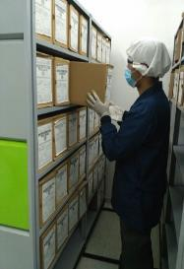 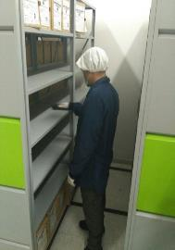 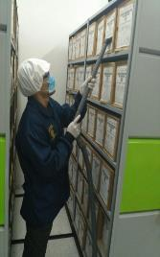 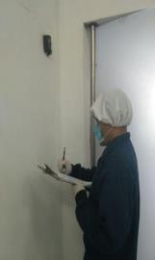 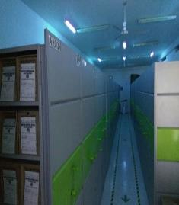 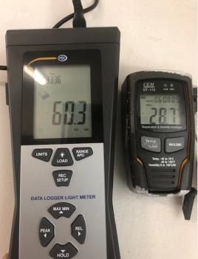 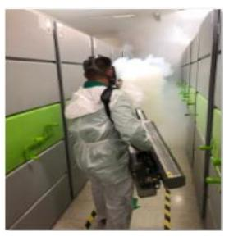 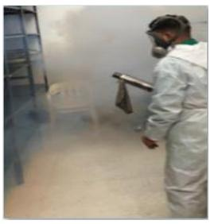

Fecha de Elaboración |  |  |  | 26 | 2 | 2021
...

eliminacion
...
EVIDENCIA FOTOGRÁFICA
SE DEBERÁ ANEXAR FOTOGRAFÍAS QUE DEN CUANTA DE LA PÉRDIDA DE INFORMACIÓN SUFRIDA EN LA UNIDAD
